Arrangement
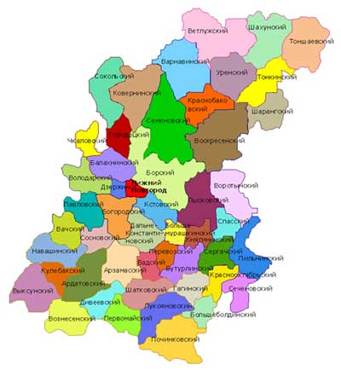
0 | 1 | 2 | 3 | 4 | 5 | 6 | 7 | 8 | 9
1
2 |  |  |  |  | СОК-Сокольский |  | ВАР-Варнавинский | ВЕТ - Ветлужский | ШАХ-Шахунский | ТОНШ - Тоншаевский
3 |  |  |  | ЧКЛ-Чкаловский | ГОР-Городецкий | КОВ-Коверинский | КРБ -Кранобаковский | УРН - Уренский | ТОНК - Тонкинский
4 |  |  |  | ВЛД-Володарский | БЛХ-Балахнинский | БОР-Борский | СЕМ-Семеновский | ВОС-Воскресенский | ШАР-шарангский
5 |  |  | ПВЛ-Павловский | БГД-Борогодский | ДЗЖ-Дзержинский | НН-Нижний новгород | ЛЫС-Лысковский | ВРТ-Воротынский
6 |  |  | ВАЧ-Вачский | ССН-Сосновский | ДЛК-Дальнеконстантиновский | КСТ-Кстовский | БМР-Большемурашкинский | КНГ-Княгининский | СПС-Спасский
7 |  | НАВ-Навашинский | АРД-Ардатовский | АРЗ-Арзамасский | ВАД-Вадский | ПЕР-Перевозский | БУТ-Бутурлинский | СРГ-Сергачский | ПИЛ-Пильнинский
8 |  | ВЫК-Выксунский | КУЛ-Кулебякский | ДИВ-Дивеевский | ШТК-Шатковский | ГАГ-Гагинский | КРО-Краснооктябрьский | СЕЧ-Сеченовский
9 |  |  | ВОЗН-Вознесенский | ПЕР-Первомайский | ЛУК-Лукояновский | БОЛ-Большеболдинский
10 |  |  |  |  | ПОЧ-Починковский
11

